画布 1
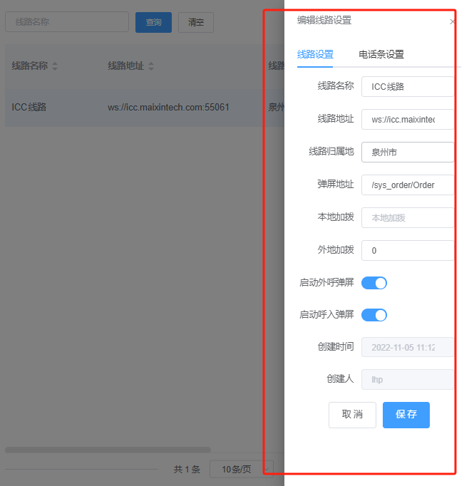
S70功能标准规范 | 数据库 | 创建数据库表规范 | 字段需备注
 |  |  | 表名需备注
 |  | 必备系统字段 | 字段 | ID | 主键
 |  |  |  |  | 自增
 |  |  |  | 创建人 | 字段名称 | Creator
 |  |  |  |  | 类型 | INT
 |  |  |  |  |  | 不运允许为null
 |  |  |  |  |  | 默认值 | 0
 |  |  |  |  | 说明 | 新增时，填写当前人员ID
 |  |  |  | 创建时间 | 字段名称 | CreateDate
 |  |  |  |  | 类型 | DATETIME
 |  |  |  |  |  | 不运允许为null
 |  |  |  |  |  | 默认值 | 当前时间
 |  |  |  |  | 说明 | 新增时，填写当前时间
 |  |  |  | 最后修改人 | 字段名称 | Updater
 |  |  |  |  | 类型 | INT
 |  |  |  |  |  | 不运允许为null
 |  |  |  |  |  | 默认值 | 0
 |  |  |  |  | 说明 | 新增时，填写当前人员ID
 |  |  |  |  |  | 编辑时、删除时，填写当前人员ID
 |  |  |  | 最后修改时间 | 字段名称 | CreateDate
 |  |  |  |  | 类型 | DATETIME
 |  |  |  |  |  | 不运允许为null
 |  |  |  |  |  | 默认值 | 当前时间
 |  |  |  |  | 说明 | 新增时，新增时，填写当前时间
 |  |  |  |  |  | 编辑时、删除时，填写当前时间
 |  |  |  | 是否删除 | 字段名称 | IsDel
 |  |  |  |  | 类型 | TINYINT(1)|bit
 |  |  |  |  |  | 不运允许为null
 |  |  |  |  |  | 默认值 | 0
 |  |  |  |  | 说明 | 删除时，更新为1
 |  |  |  | 公司 | 字段名称 | CompanyID
 |  |  |  |  | 类型 | INT
 |  |  |  |  |  | 不运允许为null
 |  |  |  |  |  | 默认值 | 0
 |  |  |  |  | 说明 | 默认0
 |  | 数据类型规范 | 字符串
 |  |  | 日期 | 格式化 | yyyy-MM-dd
 |  |  | 日期时间 | 格式化 | yyyy-MM-dd HH:mm:ss
 |  |  | 下拉字段 | 可自定义下拉字段
 |  |  |  | 固定类型的下拉字段 | 代码中需要有相应的枚举
 |  |  |  |  | 例如状态，待处理、已处理、未处理，这种需在系统中有枚举
 |  |  | 备注 | 多行显示
 |  |  | 整数 | 设置最小值
 |  |  |  | 小数位数0
 |  |  | 金额 | 设置小数位数2位
 | UI规范 | 列表规范 | 样式 | 列信息显示不出现换行
 |  |  |  | 过长字段，需设置超过长度悬浮展示
 |  |  |  | 没有竖线间隔
 |  |  |  | 没有交替条纹
 |  |  | 字段位置 | 居中 | 状态
 |  |  |  |  | 是、否
 |  |  |  |  | 绝大多数字段默认居中显示
 |  |  |  |  | 例如 | 状态字段
 |  |  |  |  |  | 是否字段
 |  |  |  |  |  | 文本比较短字段 | 姓名
 |  |  |  |  |  |  | 标题
 |  |  |  | 靠左 | 比较长文本 | 备注
 |  |  |  |  |  | 说明
 |  |  |  |  |  | 字数参差不齐的字段
 |  |  |  |  | ID字段
 |  |  |  | 靠右 | 需要比较大小的字段 | 金额
 |  |  |  |  |  | 数字
 |  |  | 滚动条 | 最外层不出现滚动条
 |  |  |  | 滚动条样式调整 | 细
 |  |  |  |  | 颜色浅
 |  |  |  |  | 圆角
 |  |  |  | 例如
 |  |  | 操作按钮 | 规范 | 查询栏：查询必须的按钮 | 查询
 |  |  |  |  |  | 筛选
 |  |  |  |  |  | 清空
 |  |  |  |  | 工具栏：所有行都可以使用或与行数据无关的功能通常放置于工具栏 | 新增
 |  |  |  |  |  | 编辑
 |  |  |  |  |  | 删除
 |  |  |  |  |  | 导入
 |  |  |  |  |  | 导出
 |  |  |  |  |  | 批量删除
 |  |  |  |  | 字段栏：与行数据有关系的按钮放置于字段栏 | 按钮 | 下载
 |  |  |  |  |  |  | 播放
 |  |  |  |  |  |  | 查看
 |  |  |  |  |  | 命名 | 操作
 |  |  |  | 样式 | 查询栏 | 查询 | 蓝色充满按钮
 |  |  |  |  |  |  | 不带有图标
 |  |  |  |  |  | 筛选 | 蓝色充满按钮
 |  |  |  |  |  |  | 不带有图标
 |  |  |  |  |  | 清空 | 白色充满按钮
 |  |  |  |  |  |  | 不带有图标
 |  |  |  |  | 工具栏 | 蓝色
 |  |  |  |  |  | 半填充按钮
 |  |  |  |  |  | 带图标
 |  |  |  |  | 字段栏 | 蓝色
 |  |  |  |  |  | 文本
 |  |  |  |  |  | 无边框
 |  |  |  |  |  | 待图标
 |  |  |  |  | 刷新 | 仅需要一个蓝色刷新图标右侧

 |  |  | 查询条件 | 常用查询条件 | 字段 | 无需标题
 |  |  |  |  |  | 必须有框内说明
 |  |  |  |  | 按钮 | 查询 | 蓝色充满按钮
 |  |  |  |  |  |  | 不带有图标
 |  |  |  |  |  | 清空 | 白色充满按钮
 |  |  |  |  |  |  | 不带有图标
 |  |  |  |  | 数量 | 2-4个
 |  |  |  |  |  | 不能过长，导致需要换行
 |  |  |  | 高级查询条件 | 字段 | 需要标题
 |  |  |  |  |  | 可以不需要说明
 |  |  |  |  | 按钮 | 查询 | 蓝色充满按钮
 |  |  |  |  |  |  | 不带有图标
 |  |  |  |  |  | 清空 | 白色充满按钮
 |  |  |  |  |  |  | 不带有图标
 |  |  |  |  |  | 关闭 | 蓝色充满按钮
 |  |  |  |  |  |  | 不带有图标

 |  |  |  | 回车自动查询
 |  | 表单规范 | 必填 | *
 |  |  | 基础信息（必须有） | 创建人
 |  |  |  | 创建时间
 |  |  |  | 最后修改时间
 |  |  |  | 最后修改人

 |  |  |  | 新增时，不显示、编辑时才显示
 |  |  | 布局原则 | 分模块 | 小功能，按模块、功能的相似性，区分布局
 |  |  |  | 分标签 | 数据来源多个表的情况

 |  |  | 保存前提示 | 特殊要求的字段，需要保存前提示
 |  |  | 一页显示不限时，内容进行滚动，按钮固定 | 保存按钮
 |  |  |  | 取消按钮固定

 | 接口规范 | 报错信息枚举
 |  | 统一的返回参数
 |  | 使用foxapi写接口文档
 | 更新 | 版本号更新 | 首页底部菜单版本号 v23.07.1711
 |  | 版本说明 | 更新内容 | 新增 | 以 新增 开头，写明新增模块功能，菜单地址
 |  |  |  | 修复 | 以 修复 开头，写明修复BUG内容
 |  |  |  | 优化 | 以 优化 开头，写明优化内容，例：样式、操作、性能等
 |  |  | 更新处理事项 | 更新语法 | 需执行语法文件名称
 |  |  |  |  | 需上传至SVN DB相关文件夹
 |  |  |  | 新增菜单 | 需增加待菜单地质名称、目录位置
 |  |  |  | 新增字典 | 字典名称
 |  |  |  |  | 字典枚举
 |  |  |  | 新增系统参数 | 参数主题
 |  |  |  |  | 参数名称
 |  |  |  |  | 参数类型
 |  |  |  |  | 参数作用
 |  |  |  | 权限标识必须给出 | 权限名称
 |  |  |  |  | 权限标识
 |  |  |  |  | 例如 | 新增 MENU_ADD
 |  |  |  |  |  | 编辑 MENU_EDIT
 |  |  |  | 其他配置说明
2024-02-21
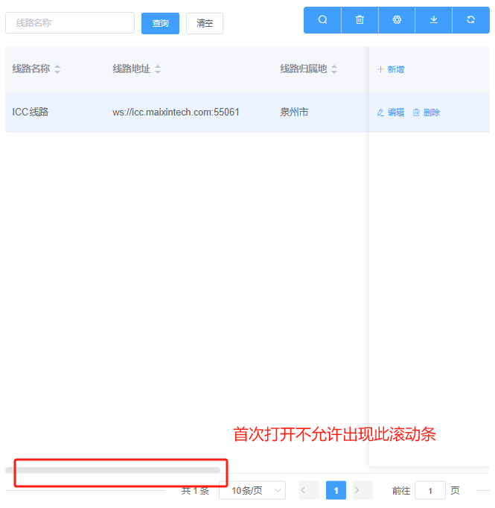
 | 列表规范 | 列表水平滚动条 | 首次打开时不允许出现水平滚动条
 |  |  | 当字段特别多时，默认隐藏一部分字段，通过按钮折叠展开显示
 | 编辑页规范 | 新增、编辑页等页面一律使用抽屉而非弹窗

